業務フロー
システム名 |  |  | システム種別 |  | 基本設計書 |  | 作成者 | 作成日 | 更新者 | 更新日 | 版数
POSサーバー |  |  | POSサーバ |  |  |  | DuNT | 2023-06-07 | AnhNM | 2024-09-20 | 0.31

機能カテゴリー |  | 01_商品管理 |  | 項目 |  | 概要設計 | 業務フロー

 | ●1_自動釣銭機

●●
画面表示
●●
モーダル表示

●●
処理機能
本来なら、処理内で分岐もあるとは思いますが、今回は、分岐処理についても、一括で処理機能と定義しています。
●●
音声ファイル

 | ●1_レジ周辺機器

セカンドディスプレイ
●●
セカンドディスプレイ画面表示
スキャナー
●●
スキャナー

スキャナー
自動釣銭機
●●
自動釣銭機
プリンター
●●

磁気カードリーダー
磁気カードリーダー
エフケイシステム 両面双方向読み取り MJR-100

 | ●外部連携

●●
API連携
本来ならDBですが、DBの意味で使用しています。
●●
他のフローへの連携

●●
端末内DB
設定関連などのDB
最新
ボタン名

最新
分岐・判定

●●
他の機能への連携

機能概要
 |  |  | システム種別 |  | 基本設計書 |  | 作成者 | 作成日 | 更新者 | 更新日 | 版数
POSサーバー |  |  | POSサーバ |  |  |  | DuNT | 2024-04-22 | AnhNM | 2024-09-20 | 0.31

機能カテゴリ |  | 01_商品管理 |  | 項目 |  | 概要設計 | 機能概要

 | 01_商品管理

X1_メニュー機能
ID Menu item MF001

01 商品管理

店舗共通機能を実行する。1つの店舗選択可能。
画面には以下の3つのエリアを表示する。
店舗選択エリア、検索条件エリア、一覧表示エリア
初期表示：店舗選択エリアのみ操作可能で、その他のエリアが無効になって操作不可。
検索条件エリア：店舗を選択した場合のみ操作可能。
 | FC0101_商品管理機能 |  |  |  |  |  |  |  |  |  |  | 1
 |  |  |  |  |  |  |  |  |  |  |  | 2
 |  |  |  |  |  |  |  |  |  |  |  | 3
画面初期化
 |  |  |  |  |  |  |  |  |  |  |  | 4
 |  |  |  |  |  |  |  |  |  |  |  | 5
 |  |  |  |  |  |  |  |  |  |  |  | 6
 |  |  |  |  |  |  |  |  |  |  |  | 7
 |  |  |  |  |  |  |  |  |  |  |  | 8
 |  |  |  |  |  |  |  |  |  |  |  | 9
 |  |  |  |  |  |  |  |  |  |  |  | 10
01
・画面初期化の時、全てのボタンを無効にし、商品を検索するために部門コード（2桁）、商品コード（６桁）、PLUコード（13桁）を必須で入力する。アウトフォーカスの場合、自動的に0を先頭追加する。
①PLUコードを入力した後、自動検索を行う。
+ 商品が見つからない場合、ロードアイコン以外、他のボタンを全部無効になり、「データが見つかりませんでした。」というテキストが出る。
+ 商品が存在した場合 、商品コード、PLUコード、商品名、マスタ売価(定番売価)、緊急売価（緊急売価登録時）、特売情報、ミックスマッチ情報などの情報を埋め込む。
・ロードアイコンをタッチすると、入力した情報で商品検索を行う。
② 【商品管理詳細】をタッチすると、【商品管理(詳細)設定】画面を表示する。
③【緊急売価変更】をタッチすると、【緊急売価変更】画面を表示する。
④ 【特売新規】をタッチすると: 【特売設定（新規）画面】を表示する。
※検索したレコードをダブルクリックする場合、検索したレコードにフォーカスを当たって、【編集】ボタンをタッチすると、【特売設定（修正）】画面に遷移する
⑤【ミックスマッチ新規】をタッチすると、【ミックスマッチ設定（新規）】画面を表示する。
※検索したレコードをダブルクリックする場合、検索したレコードにフォーカスを当たって、【編集】ボタンをタッチすると、 【ミックスマッチ編集設定画面】に遷移する
バックグラウンドが以下のように変更する。
・NG/終了は白色
・特売実施中：ピンク色
・ミックスマッチ実施中：緑色
・選択された状態：青色
状態：
1に設定した場合: 中止
0に設定した場合：実施中、終了、末実施
またNG状態もある ミックスマッチのみ適用。同じ商品ですが、1つミックスマッチのみある。以下で作成したミックスマッチは全てNG状態????
 |  |  |  |  |  |  |  |  |  |  |  | 11
 |  |  |  |  |  |  |  |  |  |  |  | 12
 |  |  |  |  |  |  |  |  |  |  |  | 13
SC0101
商品管理画面
 |  |  |  |  |  |  |  |  |  |  |  | 14
 |  |  |  |  |  |  |  |  |  |  |  | 15
 |  |  |  |  |  |  |  |  |  |  |  | 16
 |  |  |  |  |  |  |  |  |  |  |  | 17
 |  |  |  |  |  |  |  |  |  |  |  | 18
 |  |  |  |  |  |  |  |  |  |  |  | 19
 |  |  |  |  |  |  |  |  |  |  |  | 20
 |  |  |  |  |  |  |  |  |  |  |  | 21
 |  |  |  |  |  |  |  |  |  |  |  | 22
 |  |  |  |  |  |  |  |  |  |  |  | 23
PLUコード・アイコンロード
商品管理詳細
緊急売価変更
特売新規
種別特売
ダブルクリック
ミックスマッチ新規
種別ミックスマッチダブルクリック
 |  |  |  |  |  |  |  |  |  |  |  | 24
 |  |  |  |  |  |  |  |  |  |  |  | 25
 |  |  |  |  |  |  |  |  |  |  |  | 26
1.1
1.2
1.3
1.4
1.5
1.6
1.7
 |  |  |  |  |  |  |  |  |  |  |  | 27
 |  |  |  |  |  |  |  |  |  |  |  | 28
 |  |  |  |  |  |  |  |  |  |  |  | 29
KN1505
商品提案機能
01
AP1506
product/suggest
 |  |  |  |  |  |  |  |  |  |  |  | 30
 |  |  |  |  |  |  |  |  |  |  |  | 31
 |  |  |  |  |  |  |  |  |  |  |  | 32
 |  |  |  |  |  |  |  |  |  |  |  | 33
 |  |  |  |  |  |  |  |  |  |  |  | 34
 |  |  |  |  |  |  |  |  |  |  |  | 35
 |  |  |  |  |  |  |  |  |  |  |  | 36
 |  |  |  |  |  |  |  |  |  |  |  | 37
 |  |  |  |  |  |  |  |  |  |  |  | 38
 |  |  |  |  |  |  |  |  |  |  |  | 39
 |  |  |  |  |  |  |  |  |  |  |  | 40
 |  |  |  |  |  |  |  |  |  |  |  | 41
 |  |  |  |  |  |  |  |  |  |  |  | 42
KN0101
ミックスマッチ・特売情報取得機能
AP0101
product/mixmatchs
 |  |  |  |  |  |  |  |  |  |  |  | 43
 |  |  |  |  |  |  |  |  |  |  |  | 44
 |  |  |  |  |  |  |  |  |  |  |  | 45
 |  |  |  |  |  |  |  |  |  |  |  | 46
この機能はユーザーが入力したJANコードを利用して商品情報を検索する。本商品に親JANコードがある場合は、親JANコードが表示される。
ユーザーが入力した情報と一致する商品がない場合、PLUコード情報にエラーメッセージが表示される。
 |  |  |  |  |  |  |  |  |  |  |  | 47
 |  |  |  |  |  |  |  |  |  |  |  | 48
 |  |  |  |  |  |  |  |  |  |  |  | 49
 |  |  |  |  |  |  |  |  |  |  |  | 50
 |  |  |  |  |  |  |  |  |  |  |  | 1
 |  |  |  |  |  |  |  |  |  |  |  | 2
 |  |  |  |  |  |  |  |  |  |  |  | 3
 |  |  |  |  |  |  |  |  |  |  |  | 4
 |  |  |  |  |  |  |  |  |  |  |  | 5
ミックスマッチ・特売情報一覧：
一覧の優先順位：特売→ミックスマッチ
売価並べ替え順序：プロモーションコードの昇順（1つのプロモーションコードで1つ商品の1売価のみを作成可能。
ミックス マッチの並べ替え順序: プロモーションコードの昇順、プロモーションコードが同一の場合はミックス マッチコードの昇順で並べ替える。
 |  |  |  |  |  |  |  |  |  |  |  | 6
 |  |  |  |  |  |  |  |  |  |  |  | 7
 |  |  |  |  |  |  |  |  |  |  |  | 8
 |  |  |  |  |  |  |  |  |  |  |  | 9
 |  |  |  |  |  |  |  |  |  |  |  | 10
 |  |  |  |  |  |  |  |  |  |  |  | 11
 |  |  |  |  |  |  |  |  |  |  |  | 12
 |  |  |  |  |  |  |  |  |  |  |  | 13
 | FC0102_商品管理（詳細）設定機能 |  |  |  |  |  |  |  |  |  |  | 14
 |  |  |  |  |  |  |  |  |  |  |  | 15
 |  |  |  |  |  |  |  |  |  |  |  | 16
1.2
SC0101_商品管理画面の部門コード、商品コード、PLUコードに基づいて商品情報を取得する。取得された情報は、特売設定またはミックスマッチ設定も含まれている。
 |  |  |  |  |  |  |  |  |  |  |  | 17
 |  |  |  |  |  |  |  |  |  |  |  | 18
 |  |  |  |  |  |  |  |  |  |  |  | 19
 |  |  |  |  |  |  |  |  |  |  |  | 20
 |  |  |  |  |  |  |  |  |  |  |  | 21
税種別一覧情報を取得し、SC0102_商品管理（詳細）設定画面に表示する。
 |  |  |  |  |  |  |  |  |  |  |  | 22
KN0113
商品詳細情報取得機能
AP0111
get details product info
 |  |  |  |  |  |  |  |  |  |  |  | 23
 |  |  |  |  |  |  |  |  |  |  |  | 24
[単品値引き除外]、[小計マニュアル値引き除外]、[会員価格方式]の情報一覧を取得し、項目にデータを埋め込む。
 |  |  |  |  |  |  |  |  |  |  |  | 25
 |  |  |  |  |  |  |  |  |  |  |  | 26
 |  |  |  |  |  |  |  |  |  |  |  | 27
 |  |  |  |  |  |  |  |  |  |  |  | 28
KN0117
税種別一覧取得機能
AP0113
get list type of tax
初期表示：
[商品情報]:
・「商品コード」：商品コードを８桁（{00000}{2桁部門コード}{６桁商品コード}）まで入力可能（カスミ様の場合）
・[PLUコード(親)]:商品のPLUコードを表示する。最大13桁
・[税種別コード]: ドロップダウンリストには税種別コード一覧が含まれている。
・[税率]: 税率を表示するtextview [税種別コード]で選択した税種別によって異なる。
・[部門]: 部門コードを入力するテキストボックス。入力必須で数字のみ入力可能。2桁まで頭に0を自動的に追加する。フォーカスアウトすると、入力されたコードに従って部門名称を隣のテキストビューに表示する。存在していない場合、「データが見つかりませんでした。」を表示する。
・[品群]: 品群コードを入力するテキストボックス。入力必須で数字のみ入力可能。4桁まで頭に0を自動的に追加する。フォーカスアウトすると、入力されたコードに従って品群名称を隣のテキストビューに表示する。存在していない場合、「データが見つかりませんでした。」を表示する。
・[品種]：品種コードを入力するテキストボックス。入力必須で数字のみ入力可能。4桁まで頭に0を自動的に追加する。フォーカスアウトすると、入力されたコードに従って品種名称を隣に表示する。存在していない場合、「データが見つかりませんでした。」を表示する。
・[分類]:分類コードを入力するテキストボックス。入力必須で数字のみ入力可能。4桁まで頭に0を自動的に追加する。フォーカスアウトすると、入力されたコードに従って分類名称を隣に表示する。存在していない場合、「データが見つかりませんでした。」を表示する。
・[定番売価]: 定番売価を入力するテキストボックス。入力必須で数字のみ入力可能。最大6桁。
・[会員売価]: 会員売価を入力するテキストボックス。入力必須で数字のみ入力可能。最大6桁。
・[原価]: 原価を入力するテキストボックス。入力必須で数字のみ入力可能。最大6桁。
・[商品名称/]:商品名称を入力するテキストボックス。入力必須。全角25文字又は半角50文字まで入力可能。
・[レシート商品名称]: レシート商品名称を入力するテキストボックス。入力必須。全角25文字又は半角50文字まで入力可能。
・[カナ名称]: 商品のカナ名称を入力するテキストボックス。全角25文字又は半角50文字まで入力可能。
・[単品値引き除外]:値引き一覧が含まれるドロップダウンリスト。必須項目であり、未選択時のデフォルト値が「対象外」である。
・[小計マニュアル値引き除外]: 小計に含まれない値引き一覧を含むドロップダウンリスト。入力必須である。
+０：ﾏﾆｭｱﾙ値引除外しない＋自動値引除外しない
+１：ﾏﾆｭｱﾙ値引除外（一般対象）＋自動値引除外しない
+３：ﾏﾆｭｱﾙ値引除外（一般＆会員対象）＋自動値引除外しない
+４：ﾏﾆｭｱﾙ値引除外しない＋自動値引除外
+５：ﾏﾆｭｱﾙ値引（一般）＋自動値引除外
+６：ﾏﾆｭｱﾙ値引除外（一般＆会員）＋自動値引除外
・[会員価格方式]:使用される売価種別一覧を含むドロップダウンリスト。入力必須である。
+１：値引額
+２：％値引
+６：新売価
・[登録日]: 商品が登録された日
・[更新日]: 商品が更新された日
・[更新者]: 商品更新担当者
[子JAN情報]:
JANエリアには、子JANがない場合、ヘッダーのみを表示する。
・[No]:子JANの項番を昇順に表示する。
・[PLUコード]:子JANのPLUコード。各コードに昇順表示。最大13桁。バリデーションチェック：入力必須、重複、PLUコードが商品の子JANではない。
・[削除]チェックボックス：確定時に子JANを削除するかを確認できる
・[+]ボタン：子JANの1件を追加できる。システム権限がない場合、無効になる。
[POP用情報]エリア:
・[発注入り数]: 発注入り数を入力するテキストボックス。数字のみ入力可能。
・[発注単位]:発注単位（ロート、カートン等）を入力するテキストボックス
・[ユニット数]: 注文単位ごとのユニット数を入力するテキストボックス
・[ユニット単位]: ユニット単位（個等）を入力するテキストボックス
・[規格数]: 規格数を入力するテキストボックス
・[規格単位]: 規格単位（パケット、ロットなど）を入力するテキストボックス
・[保存期限]:保存期間を入力するテキストボックス
・[取引先コード]：保存単位（年、月、日など）を入力するテキストボックス
・[取引先コード]: 取引先コードを入力するテキストボックス
画面のロジック：
・[戻る]ボタンをタッチすると、SC0101_商品管理画面に戻る。
・[F9:確定]ボタンをタッチすると、KN0114_売価変更バリデーションチェック機能を実行する。
上記以外項目に対しては：
・ユーザーがシステム管理者権限を持っている場合：全ての項目を有効にし、入力項目にデータを入力できる。
[削除]ボタンを有効にし、KN0115_削除条件バリデーションチェック機能を実行する。
・ユーザーが店舗権限を持っている場合、データ入力許可項目を全て無効にする（[定番売価]項目を除く）。[削除]ボタンを無効にする。
 |  |  |  |  |  |  |  |  |  |  |  | 29 |  | 管理者権限
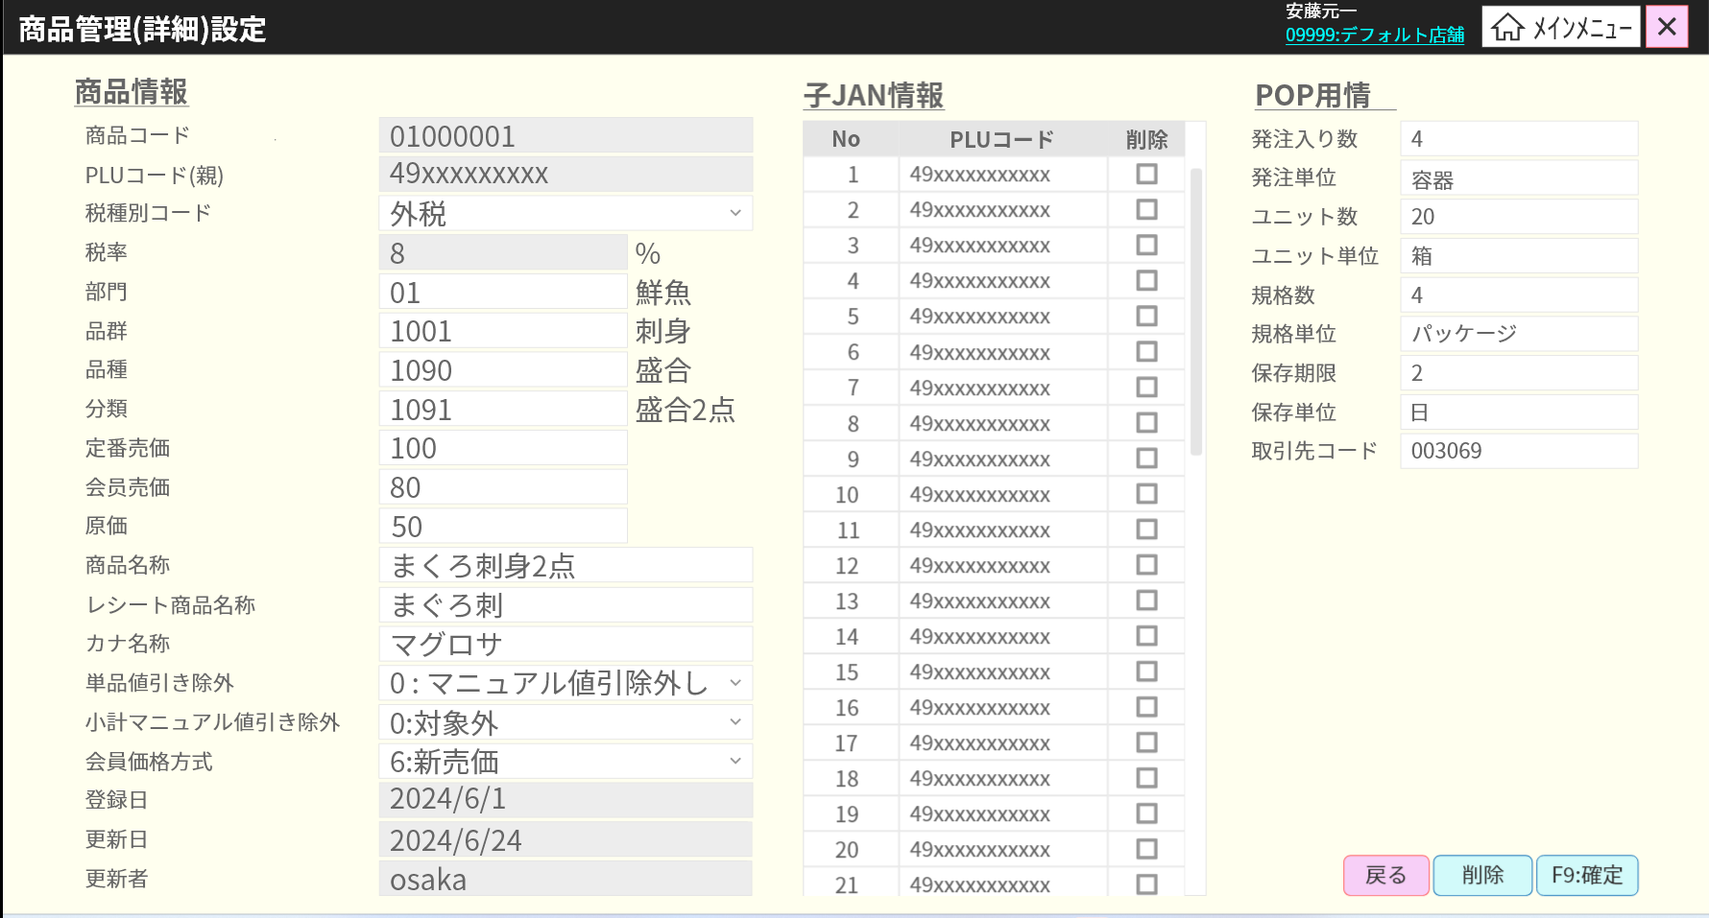
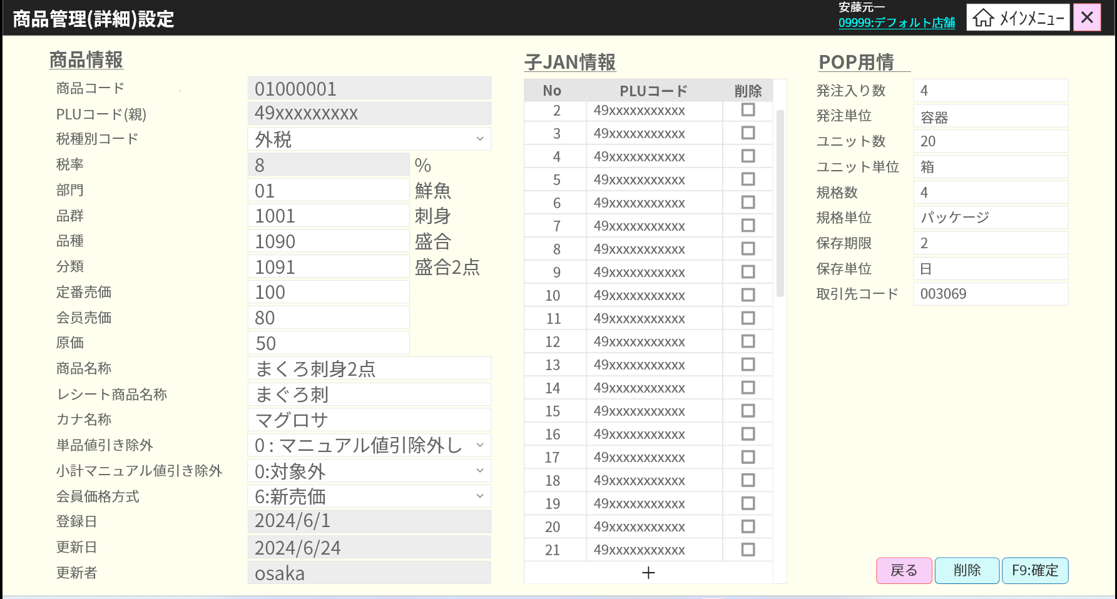
 |  |  |  |  |  |  |  |  |  |  |  | 30
 |  |  |  |  |  |  |  |  |  |  |  | 31
 |  |  |  |  |  |  |  |  |  |  |  | 32
 |  |  |  |  |  |  |  |  |  |  |  | 33
 |  |  |  |  |  |  |  |  |  |  |  | 34
 |  |  |  |  |  |  |  |  |  |  |  | 35
KN0118
ドロップダウンリスト情報取得機能
AP0114
get dropdown list info
 |  |  |  |  |  |  |  |  |  |  |  | 36
 |  |  |  |  |  |  |  |  |  |  |  | 37
 |  |  |  |  |  |  |  |  |  |  |  | 38
 |  |  |  |  |  |  |  |  |  |  |  | 39
 |  |  |  |  |  |  |  |  |  |  |  | 40
 |  |  |  |  |  |  |  |  |  |  |  | 41
 |  |  |  |  |  |  |  |  |  |  |  | 42
SC0102
商品管理（詳細）設定画面
 |  |  |  |  |  |  |  |  |  |  |  | 43
 |  |  |  |  |  |  |  |  |  |  |  | 44
 |  |  |  |  |  |  |  |  |  |  |  | 45
 |  |  |  |  |  |  |  |  |  |  |  | 46
 |  |  |  |  |  |  |  |  |  |  |  | 47
 |  |  |  |  |  |  |  |  |  |  |  | 48
 |  |  |  |  |  |  |  |  |  |  |  | 49
 |  |  |  |  |  |  |  |  |  |  |  | 50
 |  |  |  |  |  |  |  |  |  |  |  | 1
取消
F09：確定
 |  |  |  |  |  |  |  |  |  |  |  | 2
削除
 |  |  |  |  |  |  |  |  |  |  |  | 3
 |  |  |  |  |  |  |  |  |  |  |  | 4
 |  |  |  |  |  |  |  |  |  |  |  | 5
 |  |  |  |  |  |  |  |  |  |  |  | 6
 |  |  |  |  |  |  |  |  |  |  |  | 7
 |  |  |  |  |  |  |  |  |  |  |  | 8
 |  |  |  |  |  |  |  |  |  |  |  | 9
 |  |  |  |  |  |  |  |  |  |  |  | 10
 |  |  |  |  |  |  |  |  |  |  |  | 11
 |  |  |  |  |  |  |  |  |  |  |  | 12
 |  |  |  |  |  |  |  |  |  |  |  | 13
 |  |  |  |  |  |  |  |  |  |  |  | 14
 |  |  |  |  |  |  |  |  |  |  |  | 15
 |  |  |  |  |  |  |  |  |  |  |  | 16
 |  |  |  |  |  |  |  |  |  |  |  | 17
 |  |  |  |  |  |  |  |  |  |  |  | 18
 |  |  |  |  |  |  |  |  |  |  |  | 19
 |  |  |  |  |  |  |  |  |  |  |  | 20
 |  |  |  |  |  |  |  |  |  |  |  | 21
 |  |  |  |  |  |  |  |  |  |  |  | 22
 |  |  |  |  |  |  |  |  |  |  |  | 23
 |  |  |  |  |  |  |  |  |  |  |  | 24
KN0116
商品削除機能
AP0112 remove product
 |  |  |  |  |  |  |  |  |  |  |  | 25
 |  |  |  |  |  |  |  |  |  |  |  | 26
 |  |  |  |  |  |  |  |  |  |  |  | 27
 |  |  |  |  |  |  |  |  |  |  |  | 28
 |  |  |  |  |  |  |  |  |  |  |  | 29
 |  |  |  |  |  |  |  |  |  |  |  | 30
 |  |  |  |  |  |  |  |  |  |  |  | 31
KN0114
変更売価バリデーションチェック機能
 |  |  |  |  |  |  |  |  |  |  |  | 32 |  | ユーザ権限
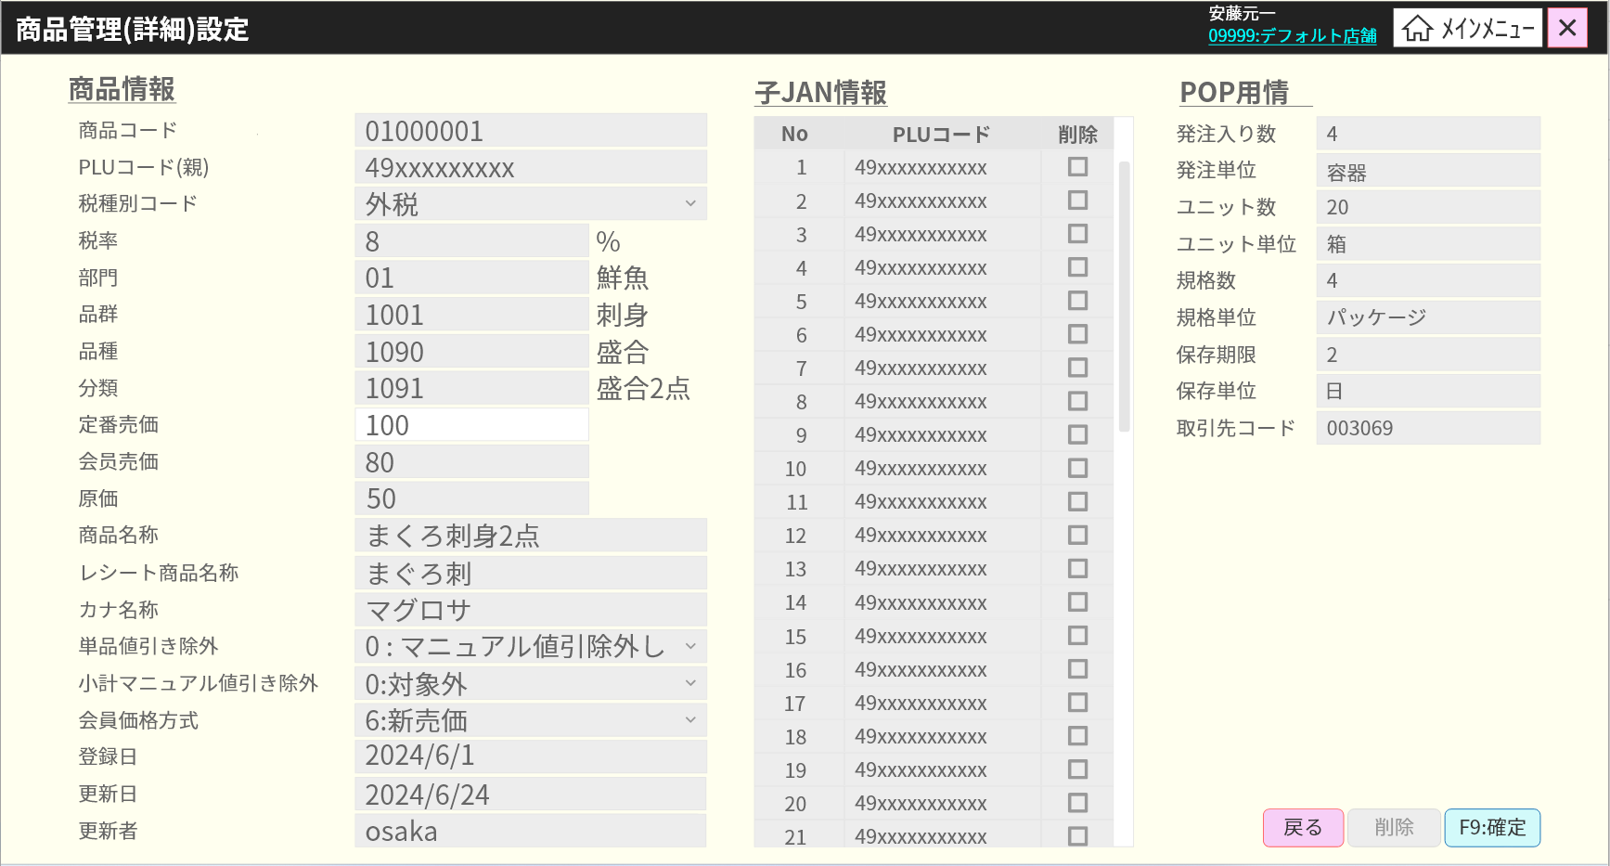
 |  |  |  |  |  |  |  |  |  |  |  | 33
 |  |  |  |  |  |  |  |  |  |  |  | 34
 |  |  |  |  |  |  |  |  |  |  |  | 35
 |  |  |  |  |  |  |  |  |  |  |  | 36
 |  |  |  |  |  |  |  |  |  |  |  | 37
 |  |  |  |  |  |  |  |  |  |  |  | 38
 |  |  |  |  |  |  |  |  |  |  |  | 39
バリデーションチェックOK
バリデーションチェックNG
 |  |  |  |  |  |  |  |  |  |  |  | 40
 |  |  |  |  |  |  |  |  |  |  |  | 41
 |  |  |  |  |  |  |  |  |  |  |  | 42
MD_ERROR
バリエーションチェックNG
 |  |  |  |  |  |  |  |  |  |  |  | 43
 |  |  |  |  |  |  |  |  |  |  |  | 44
 |  |  |  |  |  |  |  |  |  |  |  | 45
 |  |  |  |  |  |  |  |  |  |  |  | 46
はい
 |  |  |  |  |  |  |  |  |  |  |  | 47
 |  |  |  |  |  |  |  |  |  |  |  | 48
 |  |  |  |  |  |  |  |  |  |  |  | 49
 |  |  |  |  |  |  |  |  |  |  |  | 50
KN0102
売価変更機能
AP0102 change price
 |  |  |  |  |  |  |  |  |  |  |  | 1
 |  |  |  |  |  |  |  |  |  |  |  | 2
 |  |  |  |  |  |  |  |  |  |  |  | 3
 |  |  |  |  |  |  |  |  |  |  |  | 4
 |  |  |  |  |  |  |  |  |  |  |  | 5
 |  |  |  |  |  |  |  |  |  |  |  | 6
 |  |  |  |  |  |  |  |  |  |  |  | 7
 |  |  |  |  |  |  |  |  |  |  |  | 8
 |  |  |  |  |  |  |  |  |  |  |  | 9
 |  |  |  |  |  |  |  |  |  |  |  | 10
 |  |  |  |  |  |  |  |  |  |  |  | 11
 |  |  |  |  |  |  |  |  |  |  |  | 12
 |  |  |  |  |  |  |  |  |  |  |  | 13
 |  |  |  |  |  |  |  |  |  |  |  | 14
 |  |  |  |  |  |  |  |  |  |  |  | 15
 |  |  |  |  |  |  |  |  |  |  |  | 16
 |  |  |  |  |  |  |  |  |  |  |  | 17
 |  |  |  |  |  |  |  |  |  |  |  | 18
 |  |  |  |  |  |  |  |  |  |  |  | 19
 |  |  |  |  |  |  |  |  |  |  |  | 20
 |  |  |  |  |  |  |  |  |  |  |  | 21
 |  |  |  |  |  |  |  |  |  |  |  | 22
 |  |  |  |  |  |  |  |  |  |  |  | 23
 |  |  |  |  |  |  |  |  |  |  |  | 24
 |  |  |  |  |  |  |  |  |  |  |  | 25
01
 |  |  |  |  |  |  |  |  |  |  |  | 26
 |  |  |  |  |  |  |  |  |  |  |  | 27
 |  |  |  |  |  |  |  |  |  |  |  | 28
 |  |  |  |  |  |  |  |  |  |  |  | 29
 |  |  |  |  |  |  |  |  |  |  |  | 30
 |  |  |  |  |  |  |  |  |  |  |  | 31
削除対象商品のバリデーションチェックを行う。
・商品はミックスマッチが設定されているや特売が適用されている場合、削除不可でエラーメッセージを返す（メッセージをご教示お願い致します。）
・上記以外の場合、データベースに表示されている商品を削除する。削除後、SC0101_商品管理画面に戻る。
 |  |  |  |  |  |  |  |  |  |  |  | 32

更新された商品のバリデーションチェックを行う。
・以下の入力必須バリデーションチェック:[部門]、[品群]、[品種]、[分類]、[定番売価]、[会員売価]、[原価]、[商品名称]、[レシート商品名称]。
・システム管理者権限を持つユーザーのみが更新可能。

データベースに表示されている商品を更新する。更新後、SC0101_商品管理画面に戻る。
POS、S&Gとのマスター連携=> 仕様がまだない。

 |  |  |  |  |  |  |  |  |  |  |  | 33
 | FC0103_緊急売価変更機能 |  |  |  |  |  |  |  |  |  |  | 34
 |  |  |  |  |  |  |  |  |  |  |  | 35
1.3
 |  |  |  |  |  |  |  |  |  |  |  | 36
 |  |  |  |  |  |  |  |  |  |  |  | 37
商品情報を表示して無効にして、以下を入力できない。部門コード（2桁）＋商品コード（６桁）、PLUコード、分類コード、商品名称、定番売価、緊急売価（本日売価）
緊急売価入力・変更可能
緊急売価未入力の場合、【F04: クリア】、【F08: 削除】を無効にする。
緊急売価を入力した場合、「F08: 削除」、「F09: 確定」ボタンを有効にする。
「F04:クリア」ボタンをタッチすると、 画面の情報を全てクリアする。
 |  |  |  |  |  |  |  |  |  |  |  | 38
 |  |  |  |  |  |  |  |  |  |  |  | 39
SC0103
緊急売価変更画面
 |  |  |  |  |  |  |  |  |  |  |  | 40
 |  |  |  |  |  |  |  |  |  |  |  | 41
 |  |  |  |  |  |  |  |  |  |  |  | 42
 |  |  |  |  |  |  |  |  |  |  |  | 43
 |  |  |  |  |  |  |  |  |  |  |  | 44
 |  |  |  |  |  |  |  |  |  |  |  | 45
F09：確定
F04：クリア
F07: 印刷
F08：削除
フォーカスアウト/ JANCODE埋め込み
 |  |  |  |  |  |  |  |  |  |  |  | 46
 |  |  |  |  |  |  |  |  |  |  |  | 47
 |  |  |  |  |  |  |  |  |  |  |  | 48
KN1505
商品提案機能
AP1506
product/suggest
 |  |  |  |  |  |  |  |  |  |  |  | 49
画面で表示された部門コード、商品コード、PLUコードで商品情報を取得する
POS,S&Gとマスタ連携 => 仕様がない。
 |  |  |  |  |  |  |  |  |  |  |  | 50
 |  |  |  |  |  |  |  |  |  |  |  | 1
 |  |  |  |  |  |  |  |  |  |  |  | 2
 |  |  |  |  |  |  |  |  |  |  |  | 3
 |  |  |  |  |  |  |  |  |  |  |  | 4
 |  |  |  |  |  |  |  |  |  |  |  | 5
 |  |  |  |  |  |  |  |  |  |  |  | 6
 |  |  |  |  |  |  |  |  |  |  |  | 7
 |  |  |  |  |  |  |  |  |  |  |  | 8
KN2010801_特売変更機能
AP0103 change specical price
 |  |  |  |  |  |  |  |  |  |  |  | 9
 |  |  |  |  |  |  |  |  |  |  |  | 10
 |  |  |  |  |  |  |  |  |  |  |  | 11
 |  |  |  |  |  |  |  |  |  |  |  | 12
 |  |  |  |  |  |  |  |  |  |  |  | 13
AP0203
緊急売価一覧出力
 |  |  |  |  |  |  |  |  |  |  |  | 14
PR0201
緊急売価一覧
PR0201_本日緊急売価一覧を印刷する。
 |  |  |  |  |  |  |  |  |  |  |  | 15
 |  |  |  |  |  |  |  |  |  |  |  | 16
 |  |  |  |  |  |  |  |  |  |  |  | 17
 |  |  |  |  |  |  |  |  |  |  |  | 18
 |  |  |  |  |  |  |  |  |  |  |  | 19
 |  |  |  |  |  |  |  |  |  |  |  | 20
 |  |  |  |  |  |  |  |  |  |  |  | 21
KN2010801_特売削除機能
AP0104 delete specical price
・マスタをPOS,S&Gと連携する。
・緊急売価変更登録商品を削除する。
=> 仕様がまだない。
 |  |  |  |  |  |  |  |  |  |  |  | 22
 |  |  |  |  |  |  |  |  |  |  |  | 23
 |  |  |  |  |  |  |  |  |  |  |  | 24
 |  |  |  |  |  |  |  |  |  |  |  | 25
 |  |  |  |  |  |  |  |  |  |  |  | 26
 |  |  |  |  |  |  |  |  |  |  |  | 27
 |  |  |  |  |  |  |  |  |  |  |  | 28
 |  |  |  |  |  |  |  |  |  |  |  | 29
end
 |  |  |  |  |  |  |  |  |  |  |  | 30
 |  |  |  |  |  |  |  |  |  |  |  | 31
 | FC0104_特売新規設定機能 |  |  |  |  |  |  |  |  |  |  | 32
 |  |  |  |  |  |  |  |  |  |  |  | 33
1.4
既存のプロモーションコードのみは入力可能。入力後、プロモーション名、プロモーションの開始日時、終了日時は自動埋め込む。
特売情報を画面に埋め込む。状態 (０:実施, 1: 中止 - デフォルトは０:実施)、商品コード(部門2桁＋商品コード6桁)。
特売（数字のみ）、開始日時、終了日時は入力可能。
T欄(タイムサービス): 0 - 通常: 開始日時から終了日時まで継続的に実行される。
1 - タイムサービス: 毎日開始時刻から終了時刻まで実行される(選択されている2日)
プロモーションプログラムでは、1つの商品に1つの特売売価のみ設定可能
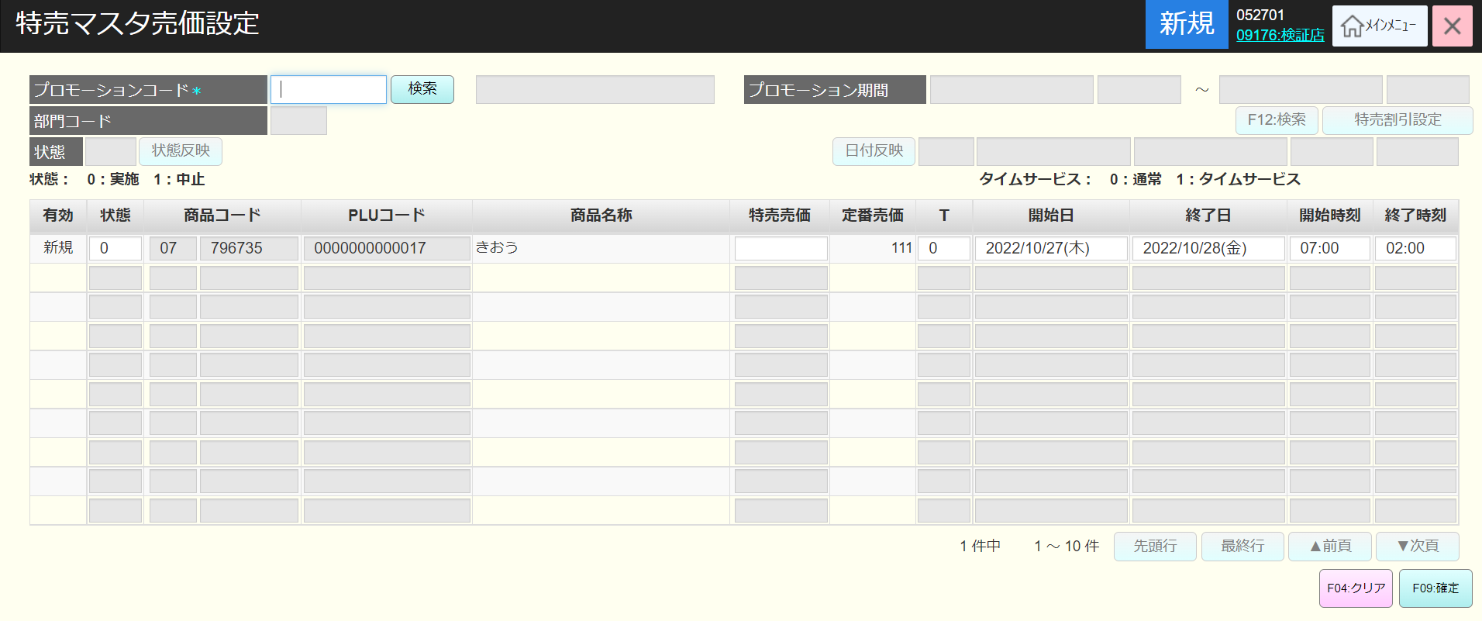
 |  |  |  |  |  |  |  |  |  |  |  | 34
 |  |  |  |  |  |  |  |  |  |  |  | 35
 |  |  |  |  |  |  |  |  |  |  |  | 36
SC0104
特売新規設定画面
 |  |  |  |  |  |  |  |  |  |  |  | 37
 |  |  |  |  |  |  |  |  |  |  |  | 38
 |  |  |  |  |  |  |  |  |  |  |  | 39
 |  |  |  |  |  |  |  |  |  |  |  | 40
 |  |  |  |  |  |  |  |  |  |  |  | 41
 |  |  |  |  |  |  |  |  |  |  |  | 42
検索
F09: 確定
クリア
F12:検索
プロモーションコード入力のテキストをフォーカスアウト
 |  |  |  |  |  |  |  |  |  |  |  | 43
 |  |  |  |  |  |  |  |  |  |  |  | 44
1.4.1
 |  |  |  |  |  |  |  |  |  |  |  | 45
 |  |  |  |  |  |  |  |  |  |  |  | 46
MD0102
プロモーション一覧
end
KN0106
プロモーション情報取得機能
AP0106
プロモーション情報取得
 |  |  |  |  |  |  |  |  |  |  |  | 47
 |  |  |  |  |  |  |  |  |  |  |  | 48
 |  |  |  |  |  |  |  |  |  |  |  | 49
 |  |  |  |  |  |  |  |  |  |  |  | 50
プロモーションコードが存在した場合、SC0101_商品管理画面でプロモーション名、開始日時、終了日時を埋め込む。
プロモーションコードが存在していない場合、「該当データが存在しません。」が出る。
 |  |  |  |  |  |  |  |  |  |  |  | 1
 |  |  |  |  |  |  |  |  |  |  |  | 2
存在
不在
 |  |  |  |  |  |  |  |  |  |  |  | 3
 |  |  |  |  |  |  |  |  |  |  |  | 4
MD_ERROR
プロモーション不在
 |  |  |  |  |  |  |  |  |  |  |  | 5
1.4
 |  |  |  |  |  |  |  |  |  |  |  | 6
 |  |  |  |  |  |  |  |  |  |  |  | 7
モーダルを閉じ、プロモーション名、開始日時、終了日時情報を埋め込む。
SC0104_特売新規設定画面で検索ボタンを無効にする。（プロモーションは一回のみ選択可能）
 |  |  |  |  |  |  |  |  |  |  |  | 8
はい
 |  |  |  |  |  |  |  |  |  |  |  | 9
検索
戻る
選択
 |  |  |  |  |  |  |  |  |  |  |  | 10
 |  |  |  |  |  |  |  |  |  |  |  | 11
1.4
 |  |  |  |  |  |  |  |  |  |  |  | 12
KN0106
プロモーション一覧取得機能
AP0105
プロモーション一覧取得
 |  |  |  |  |  |  |  |  |  |  |  | 13
 |  |  |  |  |  |  |  |  |  |  |  | 14
 |  |  |  |  |  |  |  |  |  |  |  | 15
 |  |  |  |  |  |  |  |  |  |  |  | 16
 |  |  |  |  |  |  |  |  |  |  |  | 17
 |  |  |  |  |  |  |  |  |  |  |  | 18
KN0113
特売検索機能
AP0301
特売一覧取得

 |  |  |  |  |  |  |  |  |  |  |  | 19
 | 特売設定保存機能 |  |  |  |  |  |  |  |  |  |  | 20
 |  |  |  |  |  |  |  |  |  |  |  | 21
1.4.1
バリデーションチェックを以下のように行う。
1. プロモーションコード: 有効なプロモーションコードを入力してください
2. 同時にバリデーションチェックを行う。
入力必須特売：1行目: 特売を入力してください。
日時：開始日時より終了日時を入力してください。過去日付の入力が可能??? 現在、過去日付の入力が可能
 |  |  |  |  |  |  |  |  |  |  |  | 22
 |  |  |  |  |  |  |  |  |  |  |  | 23
KN2010801
特売バリエーションチェック機能
AP0106
プロモーション情報取得
 |  |  |  |  |  |  |  |  |  |  |  | 24
 |  |  |  |  |  |  |  |  |  |  |  | 25
 |  |  |  |  |  |  |  |  |  |  |  | 26
 |  |  |  |  |  |  |  |  |  |  |  | 27
 |  |  |  |  |  |  |  |  |  |  |  | 28
 |  |  |  |  |  |  |  |  |  |  |  | 29
 |  |  |  |  |  |  |  |  |  |  |  | 30
 |  |  |  |  |  |  |  |  |  |  |  | 31
バリデーションチェックOK
バリデーションチェックNG
 |  |  |  |  |  |  |  |  |  |  |  | 32
 |  |  |  |  |  |  |  |  |  |  |  | 33
MD_ERROR
バリエーションチェックNG
 |  |  |  |  |  |  |  |  |  |  |  | 34
 |  |  |  |  |  |  |  |  |  |  |  | 35
 |  |  |  |  |  |  |  |  |  |  |  | 36
 |  |  |  |  |  |  |  |  |  |  |  | 37
はい
 |  |  |  |  |  |  |  |  |  |  |  | 38
 |  |  |  |  |  |  |  |  |  |  |  | 39
 |  |  |  |  |  |  |  |  |  |  |  | 40
KN0108
特売新規・更新設定機能
AP0107
特売作成・更新
 |  |  |  |  |  |  |  |  |  |  |  | 41
 |  |  |  |  |  |  |  |  |  |  |  | 42
 |  |  |  |  |  |  |  |  |  |  |  | 43
 |  |  |  |  |  |  |  |  |  |  |  | 44
 |  |  |  |  |  |  |  |  |  |  |  | 45
 |  |  |  |  |  |  |  |  |  |  |  | 46
end
 |  |  |  |  |  |  |  |  |  |  |  | 47
 |  |  |  |  |  |  |  |  |  |  |  | 48
 |  |  |  |  |  |  |  |  |  |  |  | 49
 |  |  |  |  |  |  |  |  |  |  |  | 50
 | FC0105_特売売価設定機能（編集） |  |  |  |  |  |  |  |  |  |  | 1
 |  |  |  |  |  |  |  |  |  |  |  | 2
1.5
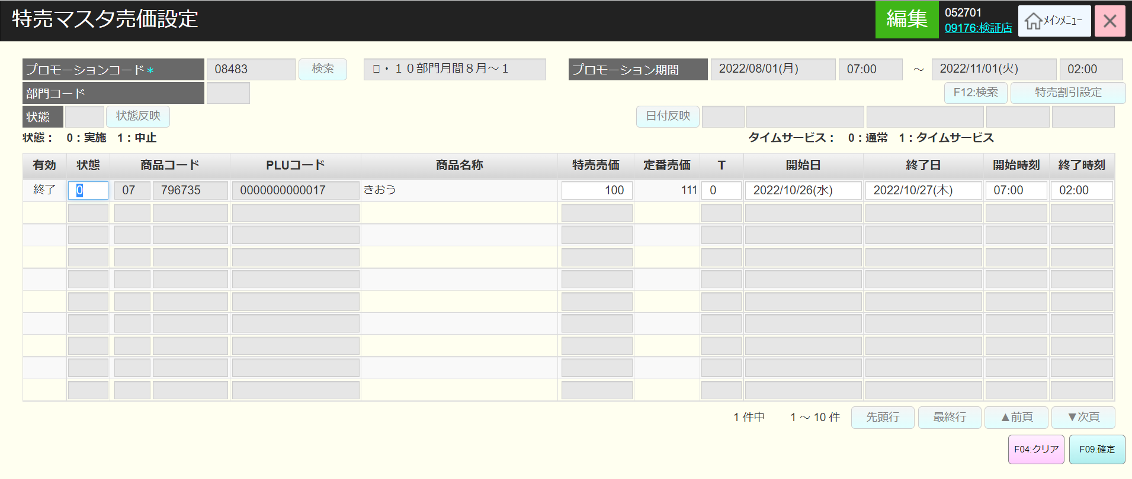
 |  |  |  |  |  |  |  |  |  |  |  | 3
 |  |  |  |  |  |  |  |  |  |  |  | 4
 |  |  |  |  |  |  |  |  |  |  |  | 5
KN0106
プロモーション情報取得機能
AP0106
プロモーション情報取得
 |  |  |  |  |  |  |  |  |  |  |  | 6
 |  |  |  |  |  |  |  |  |  |  |  | 7
 |  |  |  |  |  |  |  |  |  |  |  | 8
 |  |  |  |  |  |  |  |  |  |  |  | 9
 |  |  |  |  |  |  |  |  |  |  |  | 10
プロモーションコードは入力不可、検索ボタンは無効
ステータス、売価、T（タイムサービス）、開始日時、終了日時は変更可能
 |  |  |  |  |  |  |  |  |  |  |  | 11
SC0104
特売編集設定画面
 |  |  |  |  |  |  |  |  |  |  |  | 12
 |  |  |  |  |  |  |  |  |  |  |  | 13
 |  |  |  |  |  |  |  |  |  |  |  | 14
 |  |  |  |  |  |  |  |  |  |  |  | 15
 |  |  |  |  |  |  |  |  |  |  |  | 16
 |  |  |  |  |  |  |  |  |  |  |  | 17
F09: 確定
クリア
 |  |  |  |  |  |  |  |  |  |  |  | 18
 |  |  |  |  |  |  |  |  |  |  |  | 19
売価変更がある場合、1.4.1_特売変更保存機能を実行する。
 |  |  |  |  |  |  |  |  |  |  |  | 20
変更なし
変更あり
 |  |  |  |  |  |  |  |  |  |  |  | 21
 |  |  |  |  |  |  |  |  |  |  |  | 22
 |  |  |  |  |  |  |  |  |  |  |  | 23
1.4.1
 |  |  |  |  |  |  |  |  |  |  |  | 24
 |  |  |  |  |  |  |  |  |  |  |  | 25
 |  |  |  |  |  |  |  |  |  |  |  | 26
1.5
end
 |  |  |  |  |  |  |  |  |  |  |  | 27
 |  |  |  |  |  |  |  |  |  |  |  | 28
 |  |  |  |  |  |  |  |  |  |  |  | 29
 | FC0106_ミックスマッチ新規設定機能 |  |  |  |  |  |  |  |  |  |  | 30
 |  |  |  |  |  |  |  |  |  |  |  | 31
1.6
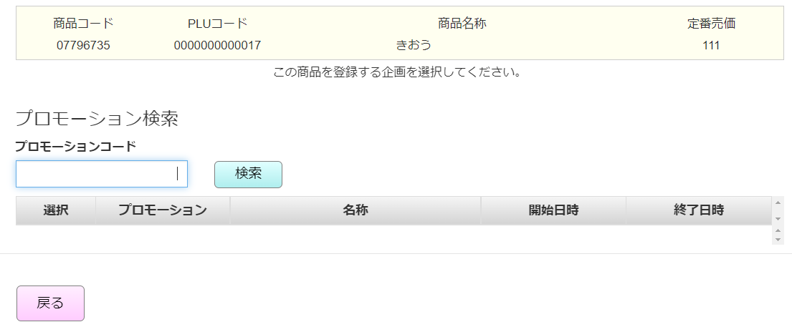
 |  |  |  |  |  |  |  |  |  |  |  | 32
 |  |  |  |  |  |  |  |  |  |  |  | 33
商品情報（商品コード（部門コード２桁＋商品コード6桁）、PLUコード、商品名称、定番売価）を表示する。
【戻る】をタッチすると、モーダルを閉じる。
【検索】をタッチすると、入力したコードでKN0106_プロモーション一覧取得機能を実行する。(数字のみ入力可能) -> MD0103_プロモーション一覧モーダルで一覧を更新する。
入力しない場合、全部検索
コードを入力する場合、プロモーションコード >= 入力したコードのプロモーション一覧を取得する。
 |  |  |  |  |  |  |  |  |  |  |  | 34
MD0103
プロモーション一覧モーダル
 |  |  |  |  |  |  |  |  |  |  |  | 35
 |  |  |  |  |  |  |  |  |  |  |  | 36
 |  |  |  |  |  |  |  |  |  |  |  | 37
 |  |  |  |  |  |  |  |  |  |  |  | 38
 |  |  |  |  |  |  |  |  |  |  |  | 39
 |  |  |  |  |  |  |  |  |  |  |  | 40
 |  |  |  |  |  |  |  |  |  |  |  | 41
 |  |  |  |  |  |  |  |  |  |  |  | 42
選択
戻る
検索
 |  |  |  |  |  |  |  |  |  |  |  | 43
 |  |  |  |  |  |  |  |  |  |  |  | 44
 |  |  |  |  |  |  |  |  |  |  |  | 45
KN0106
プロモーション一覧取得機能
AP0105
プロモーション一覧取得
 |  |  |  |  |  |  |  |  |  |  |  | 46
▪プロモーションを選択した後、プロモーション変更は不可、プロモーションコード検索ボタン、ミックスマッチコード検索ボタン、ミックスマッチ新規作成ボタンは無効になる。
▪開始日時、終了日時は変更可能。
▪ 状態変更可能（０:実施、1: 中止、デフォルトが0：実施）
▪会員価格（Ｓ＆G）:
- 0:扱いなし。ミックスマッチを新規作成する場合、デフォルト値を「0」と表示する。
・1:扱い
▪ 会員価格（カスミカード）:
・0:扱いなし。ミックスマッチを新規作成する場合、デフォルト値を「0」と表示する。
・1:扱い
▪ タイムサービス：
・ 0:通常 => 開始日時から終了日時まで継続的に行われる。
・1:タイムサービス => 毎日開始時刻から終了時刻まで行われる（選択された2日）
▪ミックスマッチ区分：
・ 1:売価 => 売価でミックスマッチを作成する。ミックスマッチを新規作成する場合、デフォルト値を「1」と表示する。
・2:割引 => 割引でミックスマッチを作成する。
・ 3:値引 => 3:値引 => 値引でミックスマッチを作成する。
▪ミックスマッチオプション
・表示オプション数はMD0502_汎用マスタ設定モーダルの設定によって異なる。オプション1が入力必須。
・MD0502_汎用マスタ設定モーダルの設定情報がない場合、デフォルトで2オプションを表示する。
・ミックスマッチ情報編集の場合：当初、ミックスマッチが5つのオプションを設定し、全ての5つのオプションにデータがある。MD0502_汎用マスタ設定モーダルの設定を2オプションに変更する。SC0105_ミックスマッチ設定画面で[F09: 確定]ボタンをタッチすると、ミックスマッチのオプション 3、4、5 を削除する。
・各オプションの設定情報：
+ 成立個数：
> 数字のみ入力可能（入力値>1）。
>次のオプションの個数は前のオプションよりも大きい値を入力する
+ 成立: +数字のみ入力可能、最大6桁。変更売価を「0」として入力したの場合、「変更売価は0より大きい数字を入力してください。」エラーメッセージを表示する。
+ 会員価格（Ｓ＆G）:
>数字のみ入力可能、最大6桁。> 「会員価格（Ｓ＆G）」を「0」に設定した場合、項目には「0」を表示し、無効になる。
> 「会員価格（Ｓ＆G）」を「1」に設定した場合、項目にはブランクを表示し、有効になる。変更売価を「0」として入力したの場合、「 変更売価は0より大きい数字を入力してください。」エラーメッセージを表示する。
+ 会員価格（カスミカード）:
>数字のみ入力可能、最大6桁。> 「会員価格（カスミカード）」「0」に設定した場合、項目には「0」を表示し、無効になる。
>「会員価格（カスミカード）」を「1」に設定した場合、項目にはブランクを表示し、有効になる。変更売価を「0」として入力したの場合、「 変更売価は0より大きい数字を入力してください。」エラーメッセージを表示する。
▪ 1つ又は複数商品のミックスマッチを新規作成または編集可能。
ミックスマッチには1商品のみがある。
成立個数: 2
成立金額: 100
商品: A
=> 2つの商品Aを購入すると、価格が100円になる。
・ミックスマッチには複数商品がある。
成立個数: 2
成立金額: 100
商品: A và B
=>2つの商品A又は2つの商品B又は1つの商品A+1つの商品Bをを購入すると、価格が100円になる。
 |  |  |  |  |  |  |  |  |  |  |  | 47 |  | 仕様変更後の新規レイアウト
 |  |  |  |  |  |  |  |  |  |  |  | 48 |  |  | 汎用マスタ設定内容で、ミックスマッチ区分が「1:売価」の場合、設定値 = 2で設定する。
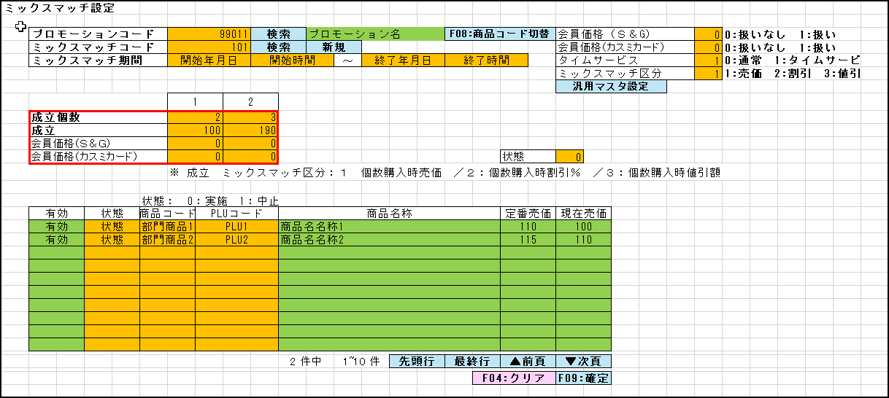
 |  |  |  |  |  |  |  |  |  |  |  | 49
 |  |  |  |  |  |  |  |  |  |  |  | 50
SC0105
ミックスマッチ新規設定画面
 |  |  |  |  |  |  |  |  |  |  |  | 1
 |  |  |  |  |  |  |  |  |  |  |  | 2
 |  |  |  |  |  |  |  |  |  |  |  | 3
 |  |  |  |  |  |  |  |  |  |  |  | 4
 |  |  |  |  |  |  |  |  |  |  |  | 5
 |  |  |  |  |  |  |  |  |  |  |  | 6
 |  |  |  |  |  |  |  |  |  |  |  | 7
KN0106
プロモーション情報取得機能
AP0106
プロモーション情報取得
 |  |  |  |  |  |  |  |  |  |  |  | 8
 |  |  |  |  |  |  |  |  |  |  |  | 9
 |  |  |  |  |  |  |  |  |  |  |  | 10
 |  |  |  |  |  |  |  |  |  |  |  | 11
 |  |  |  |  |  |  |  |  |  |  |  | 12
 |  |  |  |  |  |  |  |  |  |  |  | 13
 |  |  |  |  |  |  |  |  |  |  |  | 14
KN0109
ミックスマッチ作成・更新
AP0108
ミックスマッチ作成・更新
 |  |  |  |  |  |  |  |  |  |  |  | 15
 |  |  |  |  |  |  |  |  |  |  |  | 16 |  |  | 汎用マスタ設定内容で、ミックスマッチ区分が「1:売価」の場合、設定値 = 3で設定する。
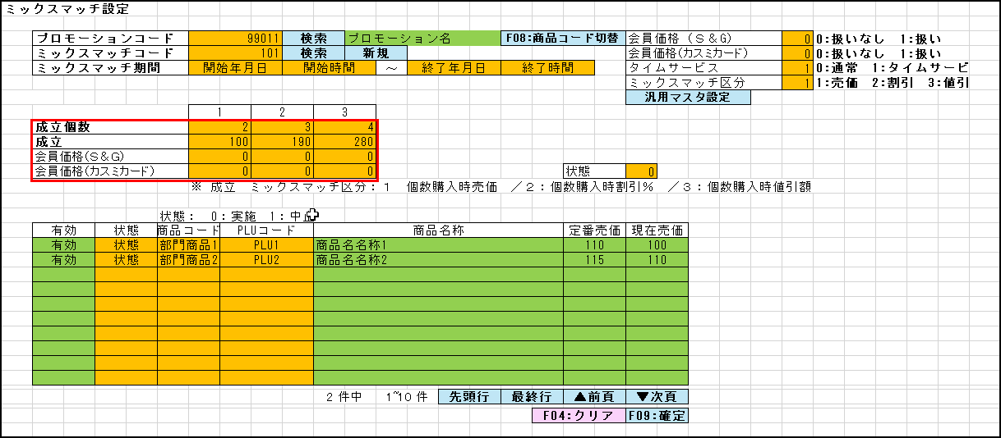
 |  |  |  |  |  |  |  |  |  |  |  | 17
 |  |  |  |  |  |  |  |  |  |  |  | 18
 |  |  |  |  |  |  |  |  |  |  |  | 19
 |  |  |  |  |  |  |  |  |  |  |  | 20
 |  |  |  |  |  |  |  |  |  |  |  | 21
KN1505
商品提案機能
AP1506
product/suggest
 |  |  |  |  |  |  |  |  |  |  |  | 22
 |  |  |  |  |  |  |  |  |  |  |  | 23
 |  |  |  |  |  |  |  |  |  |  |  | 24
 |  |  |  |  |  |  |  |  |  |  |  | 25
 |  |  |  |  |  |  |  |  |  |  |  | 26
 |  |  |  |  |  |  |  |  |  |  |  | 27
 |  |  |  |  |  |  |  |  |  |  |  | 28
 |  |  |  |  |  |  |  |  |  |  |  | 29
F04: クリア
F09: 確定
 |  |  |  |  |  |  |  |  |  |  |  | 30
 |  |  |  |  |  |  |  |  |  |  |  | 31
 |  |  |  |  |  |  |  |  |  |  |  | 32
KN0110
ミックスマッチ削除機能
AP0109
ミックスマッチ削除
 |  |  |  |  |  |  |  |  |  |  |  | 33
 |  |  |  |  |  |  |  |  |  |  |  | 34 |  | 古いレイアウト
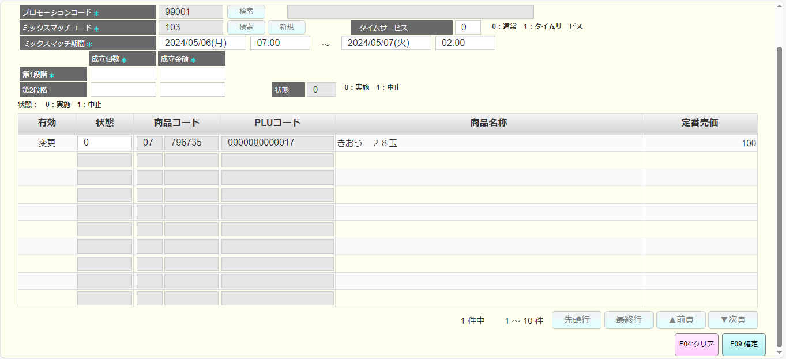
 |  |  |  |  |  |  |  |  |  |  |  | 35
 |  |  |  |  |  |  |  |  |  |  |  | 36
 |  |  |  |  |  |  |  |  |  |  |  | 37
 |  |  |  |  |  |  |  |  |  |  |  | 38
 |  |  |  |  |  |  |  |  |  |  |  | 39
end
1.5.1
 |  |  |  |  |  |  |  |  |  |  |  | 40
 |  |  |  |  |  |  |  |  |  |  |  | 41
 |  |  |  |  |  |  |  |  |  |  |  | 42
 |  |  |  |  |  |  |  |  |  |  |  | 43
 |  |  |  |  |  |  |  |  |  |  |  | 44
 |  |  |  |  |  |  |  |  |  |  |  | 45
 |  |  |  |  |  |  |  |  |  |  |  | 46
 |  |  |  |  |  |  |  |  |  |  |  | 47
 |  |  |  |  |  |  |  |  |  |  |  | 48
 |  |  |  |  |  |  |  |  |  |  |  | 49
 |  |  |  |  |  |  |  |  |  |  |  | 50
 |  |  |  |  |  |  |  |  |  |  |  | 1
 |  |  |  |  |  |  |  |  |  |  |  | 2
 |  |  |  |  |  |  |  |  |  |  |  | 3
 |  |  |  |  |  |  |  |  |  |  |  | 4
 |  |  |  |  |  |  |  |  |  |  |  | 5
 |  |  |  |  |  |  |  |  |  |  |  | 6
 |  |  |  |  |  |  |  |  |  |  |  | 7
 |  |  |  |  |  |  |  |  |  |  |  | 8
 |  |  |  |  |  |  |  |  |  |  |  | 9
 |  |  |  |  |  |  |  |  |  |  |  | 10
 |  |  |  |  |  |  |  |  |  |  |  | 11
 |  |  |  |  |  |  |  |  |  |  |  | 12
 |  |  |  |  |  |  |  |  |  |  |  | 13
 |  |  |  |  |  |  |  |  |  |  |  | 14
 |  |  |  |  |  |  |  |  |  |  |  | 15
 |  |  |  |  |  |  |  |  |  |  |  | 16
 |  |  |  |  |  |  |  |  |  |  |  | 17
 |  |  |  |  |  |  |  |  |  |  |  | 18
 |  |  |  |  |  |  |  |  |  |  |  | 19
 |  |  |  |  |  |  |  |  |  |  |  | 20
 |  |  |  |  |  |  |  |  |  |  |  | 21
 |  |  |  |  |  |  |  |  |  |  |  | 22
 |  |  |  |  |  |  |  |  |  |  |  | 23
 |  |  |  |  |  |  |  |  |  |  |  | 24
 |  |  |  |  |  |  |  |  |  |  |  | 25
 |  |  |  |  |  |  |  |  |  |  |  | 26
 |  |  |  |  |  |  |  |  |  |  |  | 27
 |  |  |  |  |  |  |  |  |  |  |  | 28
 |  |  |  |  |  |  |  |  |  |  |  | 29
 |  |  |  |  |  |  |  |  |  |  |  | 30
プロモーションコード（コード、名）を取得し、SC0105_セットミックスマッチ（新規）で表示する。
 |  |  |  |  |  |  |  |  |  |  |  | 31
 |  |  |  |  |  |  |  |  |  |  |  | 32
 |  |  |  |  |  |  |  |  |  |  |  | 33
 |  |  |  |  |  |  |  |  |  |  |  | 34
 |  |  |  |  |  |  |  |  |  |  |  | 35
ミックスマッチを新規作成してレコードを生成し、レコードの行IDを画面に表示する。
 |  |  |  |  |  |  |  |  |  |  |  | 36
 |  |  |  |  |  |  |  |  |  |  |  | 37
 |  |  |  |  |  |  |  |  |  |  |  | 38
 |  |  |  |  |  |  |  |  |  |  |  | 39
 |  |  |  |  |  |  |  |  |  |  |  | 40
商品情報（商品コード（部門コード２桁＋商品コード6桁）、PLUコード、商品名、定番売価、現在売価（現在売価シートをご参照ください。））を取得し、SC0105_セットミックスマッチ（新規）に埋め込む。
 |  |  |  |  |  |  |  |  |  |  |  | 41
 |  |  |  |  |  |  |  |  |  |  |  | 42
 |  |  |  |  |  |  |  |  |  |  |  | 43
 |  |  |  |  |  |  |  |  |  |  |  | 44
 |  |  |  |  |  |  |  |  |  |  |  | 45
 |  |  |  |  |  |  |  |  |  |  |  | 46
 |  |  |  |  |  |  |  |  |  |  |  | 47
作成されたミックスマッチを削除する。
 |  |  |  |  |  |  |  |  |  |  |  | 48
 |  |  |  |  |  |  |  |  |  |  |  | 49
 |  |  |  |  |  |  |  |  |  |  |  | 50
 | ミックスマッチ保存機能 |  |  |  |  |  |  |  |  |  |  | 1
 |  |  |  |  |  |  |  |  |  |  |  | 2
1.5.1
バリデーションチェックを以下のように行う。
オプション1の成立個数：成立個数を入力してください
オプション1の成立金額: 成立金額を入力してください。
日時：1行目：開始日時は終了日時より過去日時を入力してくださ い
過去日付の入力が可能??? 現在、過去日付の入力が可能
 |  |  |  |  |  |  |  |  |  |  |  | 3
 |  |  |  |  |  |  |  |  |  |  |  | 4
KN0111
ミックスマッチバリデーションチェック機能
 |  |  |  |  |  |  |  |  |  |  |  | 5
 |  |  |  |  |  |  |  |  |  |  |  | 6
 |  |  |  |  |  |  |  |  |  |  |  | 7
 |  |  |  |  |  |  |  |  |  |  |  | 8
 |  |  |  |  |  |  |  |  |  |  |  | 9
 |  |  |  |  |  |  |  |  |  |  |  | 10
 |  |  |  |  |  |  |  |  |  |  |  | 11
 |  |  |  |  |  |  |  |  |  |  |  | 12
バリデーションチェックOK
バリデーションチェックNG
 |  |  |  |  |  |  |  |  |  |  |  | 13
 |  |  |  |  |  |  |  |  |  |  |  | 14
MD_ERROR
バリエーションチェックNG
 |  |  |  |  |  |  |  |  |  |  |  | 15
 |  |  |  |  |  |  |  |  |  |  |  | 16
 |  |  |  |  |  |  |  |  |  |  |  | 17
 |  |  |  |  |  |  |  |  |  |  |  | 18
はい
 |  |  |  |  |  |  |  |  |  |  |  | 19
 |  |  |  |  |  |  |  |  |  |  |  | 20
 |  |  |  |  |  |  |  |  |  |  |  | 21
KN0109
ミックスマッチ更新
AP0108
ミックスマッチ作成・更新
'・画面に入力されたミックスマッチ情報を挿入・更新する。
・各ミックスマッチ区分に従ってオプション数設定情報を挿入・更新する。
 |  |  |  |  |  |  |  |  |  |  |  | 22
 |  |  |  |  |  |  |  |  |  |  |  | 23
 |  |  |  |  |  |  |  |  |  |  |  | 24
 |  |  |  |  |  |  |  |  |  |  |  | 25
 |  |  |  |  |  |  |  |  |  |  |  | 26
 |  |  |  |  |  |  |  |  |  |  |  | 27
end
AP0503
汎用マスタ設定情報挿入・更新
 |  |  |  |  |  |  |  |  |  |  |  | 28
 |  |  |  |  |  |  |  |  |  |  |  | 29
 |  |  |  |  |  |  |  |  |  |  |  | 30
 |  |  |  |  |  |  |  |  |  |  |  | 31
 |  |  |  |  |  |  |  |  |  |  |  | 32
 |  |  |  |  |  |  |  |  |  |  |  | 33
 |  |  |  |  |  |  |  |  |  |  |  | 34
 | FC0107_ミックスマッチ編集設定機能 |  |  |  |  |  |  |  |  |  |  | 35
 |  |  |  |  |  |  |  |  |  |  |  | 36
1.7
 |  |  |  |  |  |  |  |  |  |  |  | 37 | 仕様変更後の新規レイアウト
 |  |  |  |  |  |  |  |  |  |  |  | 38
 |  |  |  |  |  |  |  |  |  |  |  | 39
SC0105
ミックスマッチ編集設定機能
 |  |  |  |  |  |  |  |  |  |  |  | 40
 |  |  |  |  |  |  |  |  |  |  |  | 41
 |  |  |  |  |  |  |  |  |  |  |  | 42
 |  |  |  |  |  |  |  |  |  |  |  | 43
 |  |  |  |  |  |  |  |  |  |  |  | 44
 |  |  |  |  |  |  |  |  |  |  |  | 45
 |  |  |  |  |  |  |  |  |  |  |  | 46
KN0106
プロモーション情報取得機能
AP0106
プロモーション情報取得
 |  |  |  |  |  |  |  |  |  |  |  | 47
 |  |  |  |  |  |  |  |  |  |  |  | 48
プロモーションコード（コード、名）を取得し、SC0105_セットミックスマッチ（編集）で表示する。
 |  |  |  |  |  |  |  |  |  |  |  | 49
 |  |  |  |  |  |  |  |  |  |  |  | 50
 |  |  |  |  |  |  |  |  |  |  |  | 1
 |  |  |  |  |  |  |  |  |  |  |  | 2
 |  |  |  |  |  |  |  |  |  |  |  | 3
KN1505
商品提案機能
AP1506
product/suggest
商品情報（商品コード（部門コード２桁＋商品コード6桁）、PLUコード、商品名、定番売価、現在売価（現在売価シートをご参照ください。））を取得し、SC0105_セットミックスマッチ（編集）に埋め込む。
 |  |  |  |  |  |  |  |  |  |  |  | 4
 |  |  |  |  |  |  |  |  |  |  |  | 5
 |  |  |  |  |  |  |  |  |  |  |  | 6
 |  |  |  |  |  |  |  |  |  |  |  | 7 | 古いレイアウト
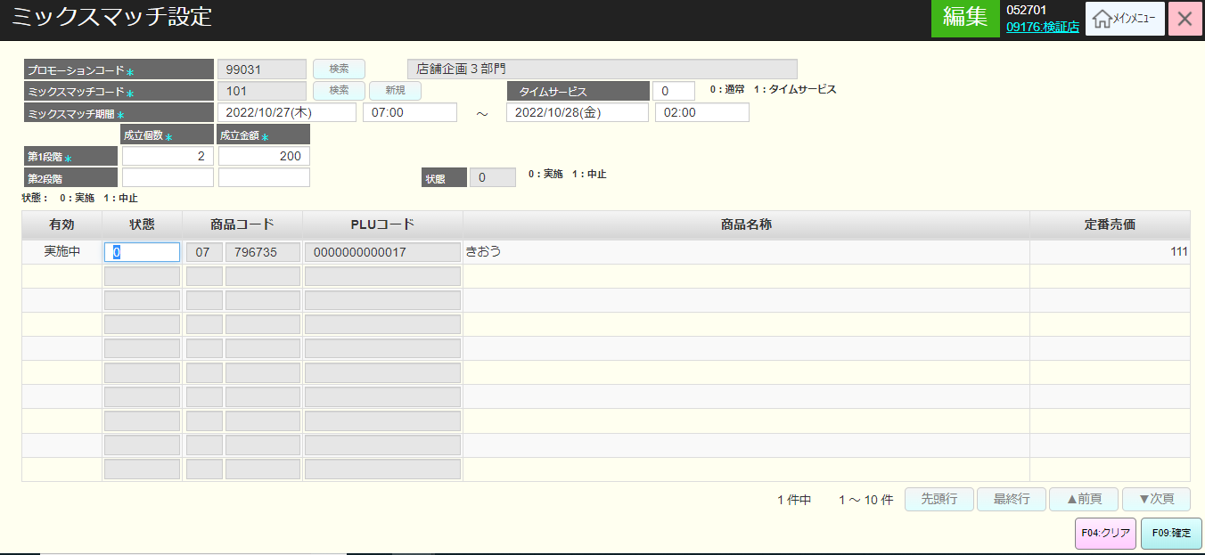
 |  |  |  |  |  |  |  |  |  |  |  | 8
 |  |  |  |  |  |  |  |  |  |  |  | 9
 |  |  |  |  |  |  |  |  |  |  |  | 10
KN0112
ミックスマッチ情報取得機能
AP0110
get info mix match
ミックスマッチ情報(ミックスマッチオプション一覧、開始日時、終了日時、状態など)を取得し、SC0105_ミックスマッチ設定編集画面で表示する
 |  |  |  |  |  |  |  |  |  |  |  | 11
 |  |  |  |  |  |  |  |  |  |  |  | 12
 |  |  |  |  |  |  |  |  |  |  |  | 13
 |  |  |  |  |  |  |  |  |  |  |  | 14
 |  |  |  |  |  |  |  |  |  |  |  | 15
 |  |  |  |  |  |  |  |  |  |  |  | 16
 |  |  |  |  |  |  |  |  |  |  |  | 17
 |  |  |  |  |  |  |  |  |  |  |  | 18
F09: 確定
F04: クリア
F04: クリア -> SC0101_商品管理画面に遷移する。
 |  |  |  |  |  |  |  |  |  |  |  | 19
 |  |  |  |  |  |  |  |  |  |  |  | 20
 |  |  |  |  |  |  |  |  |  |  |  | 21
1.5.1
end
 |  |  |  |  |  |  |  |  |  |  |  | 22
 |  |  |  |  |  |  |  |  |  |  |  | 23
 |  |  |  |  |  |  |  |  |  |  |  | 24

